Welcome
Free Soul Assets Family Event Journal

Maintaing a family journal is simple way of keeping track of your family events. The Full spreadsheet is available after reading Digital Dreaming

The spreadsheet contains:
· Family Event Journal: use this form as part of your routine for updating details of family events, collectively or individually.
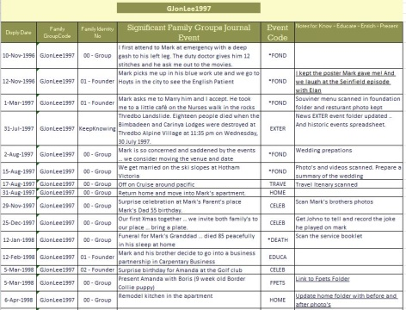

Presenting keepsakes about family events is a life skill in the Information Age. Digital Dreaming is a book for you and me. I’ve taken the principles of knowledge management embraced by organisations around the world, and I’ve tailored those principles to the most important organisation in the world your family and you. The book illustrates a simple process for capturing your family knowing and it gives you the foundation to journal and present that knowing. It’s a skill that’s yours to keep and it's like an umbrella that protects your physical keepsakes and digital memories of family and personal events.
Available at the Balboa Bookstore and on Amazon, Barnes & Noble and Kobo

